GameManager
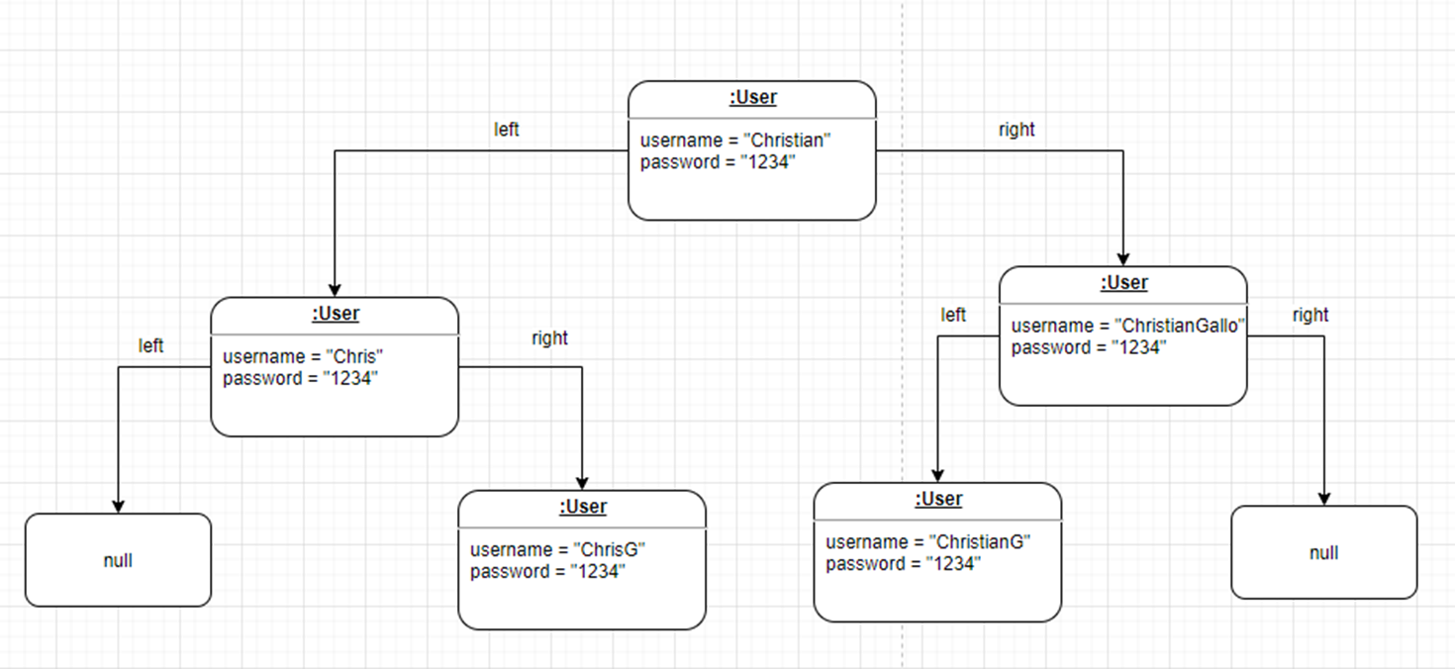
Configuración de los Escenarios
 |  |  |  |  | userABB
Nombre | Clase | Escenario
serializedGameManager | GameManager | Crea un archivo con un objeto serializado de la clase GameManager
randomPlayer | GameManager | Un objeto Player
randomLog | Log | un objeto de la clase Log
randomUser | User | Un objeto de la clase User (left = null, right = null, parent = null, username = "Chris", password = "admin")
userABB | GameManager

Diseño de Casos de prueba

Objetivo: Verificar que el constructor y los métodos getter de la clase GameManager funciona de manera correcta, es decir, que se le asignen de manera correcta los atributos del objeto creado. Adicionalmente, verificar que se mantenga la persistencia del modelo en caso de existir la serialización.

Clase | Método | Escenario | Valores de Entrada | Resultado
GameManager | GameManager() | ninguno | ninguno | Un objeto de la clase GameManager (saves = null, match = null)
GameManager | GameManager() | serializedGameManager | ninguno | Un objeto de la clase GameManager con los atributos del objeto serializado
GameManager | loadGameManager(): GameManager | serializedGameManager | ninguno | Retorna un objeto GameManager de los archivos serializados
GameManager | loadGameManager(): GameManager | ninguno | ninguno | Retorna null al no haber archivos serializados

Objetivo: Verificar que el método newMatch(): void funciona correctamente, es decir, crea un nuevo match

Clase | Método | Escenario | Valores de Entrada | Resultado
GameManager | newMatch(): void | Ninguno | Ninguno | Se le asigna correctamente a la asociación match un objeto de la clase Player

Objetivo: Verificar que el método loadMatch(Player save) : void funciona correctamente, es decir, carga correctamente la partida guardada.

Clase | Método | Escenario | Valores de Entrada | Resultado
GameManager | loadMatch(Player save) : void | randomPlayer | Ninguno | Asigna a la asociación match el objeto Player = randomPlayer
GameManager | loadMatch(Player save) : void | Ninguno | save = null | Se lanza la excepción SaveNotFoundException

Objetivo: Verificar que se pueden agregar objetos de la clase Log al ABB de logs cumpliento la propiedad de orden por medio del método addLog(double sesssionTime, GregorianCalendar date, User user): void

Clase | Método | Escenario | Valores de Entrada | Resultado
GameManager | addLog(double sesssionTime, GregorianCalendar date, User user): void | randomUser, actualDate | sessionTime = 10 | Un objeto de la clase Log (sessionTime = 10, parent = null, left = null, right = null, date = actualDate, user = randomUser) agregado correctamente al ABB de logs, es decir, cumple con la propiedad de orden basado en la duración de la sesión

Objetivo: Verificar que se agregan objetos de la clase user a al ABB de users cumpliento la propiedad de orden por medio del método addUser(string username, string password) : void

Clase | Método | Escenario | Valores de Entrada | Resultado
GameManager | addUser(string username, string password) : void | Ninguno | username = "Chris", password "admin" | Un objeto de la clase User (left = null, right = null, parent = null, username = "Chris", password = "admin")

Objetivo: Verificar que se agregan objetos de la clase Player a la lista enlazada de saves al final de esta por medio del método saveMatch(Player match) : void

Clase | Método | Escenario | Valores de Entrada | Resultado
GameManager | saveMatch(Player match) : void | Ninguno | username = "Chris", password "admin" | Un objeto de la clase User (left = null, right = null, parent = null, username = "Chris", password = "admin")

